CollectiveAccess
Image | Object | Description | Date
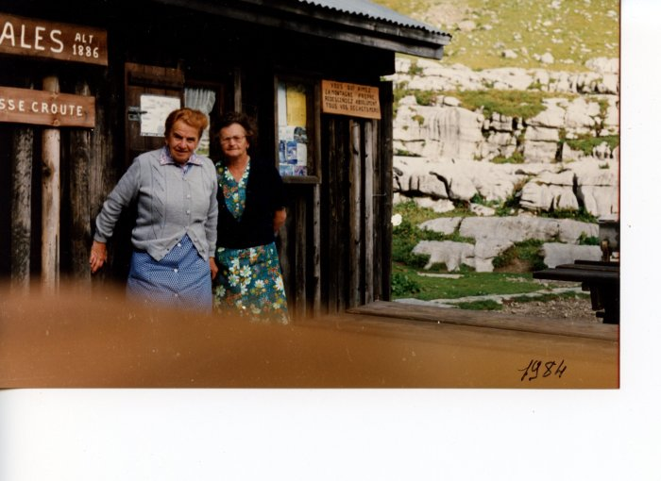 | Anna MOGENIER (Milan) et une amie au refuge de Sales en 1984 (24-082) | Anna MOGENIER (Milan) et une amie au refuge de Sales en 1984
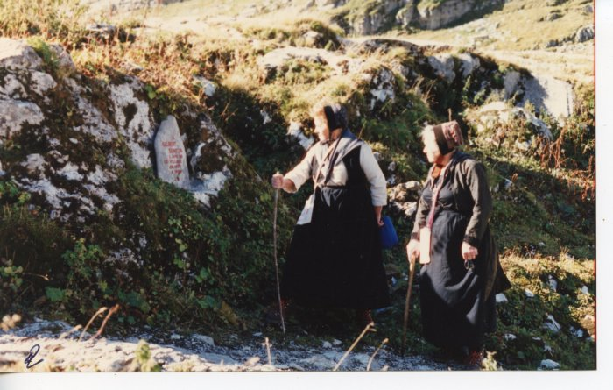 | Anna MOGENIER et une amie à Sales (24-049) | Anna MOGENIER (née DEFFAYET) et une amie à Sales
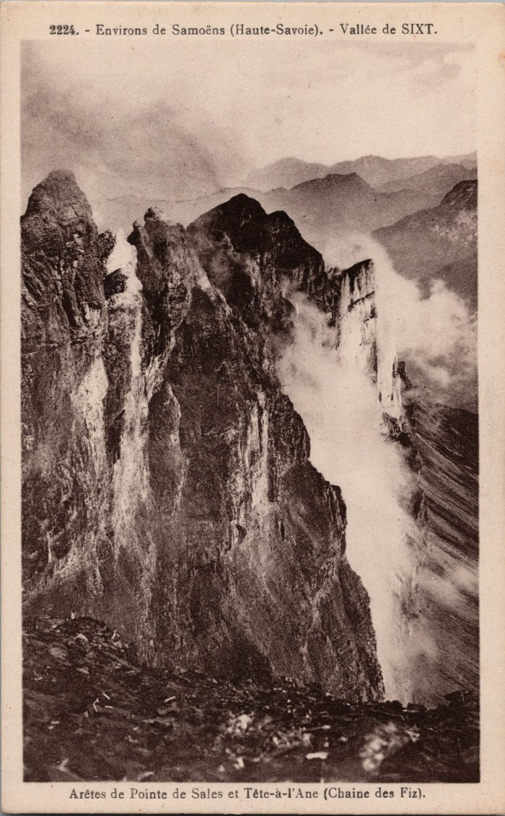
 | Arêtes de Pointe de Sales et Tête à l’Âne (Chaine des Fiz) (2-2939) | Arêtes de Pointe de Sales et Tête à l’Âne (Chaine des Fiz)
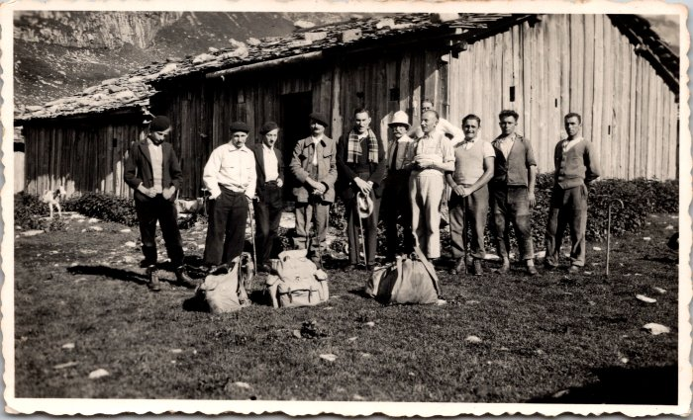 | Bénédiction de la montagne de Sales en 1937 (12-056) | Bénédiction de la montagne de Sales en 1937
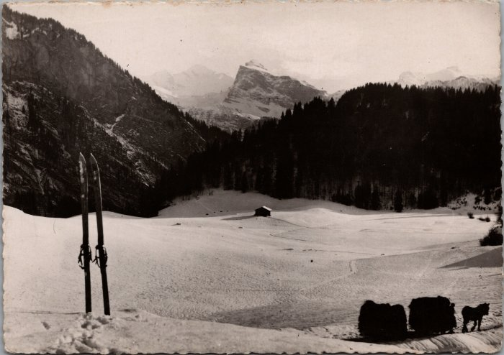 | Carte postale de Samoëns "Le Mont Blanc et la pointe de Sale, vus de la Rosière" (20-001) | Carte postale de Samoëns "Le Mont Blanc et la pointe de Sale, vus de la Rosière" dans les années 60 dans l'hiver un cheval tire sur une luge bottes de foins.
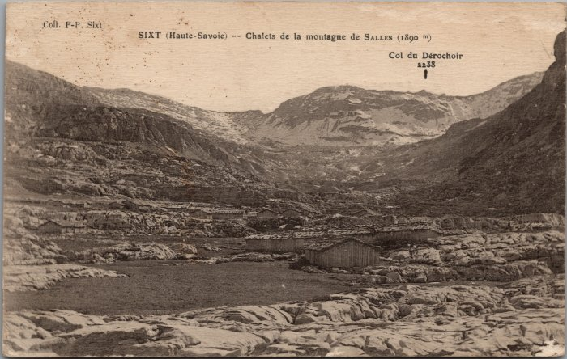 | Chalets de la montagne de Sales (2-3102) | Chalets de la montagne de Sales
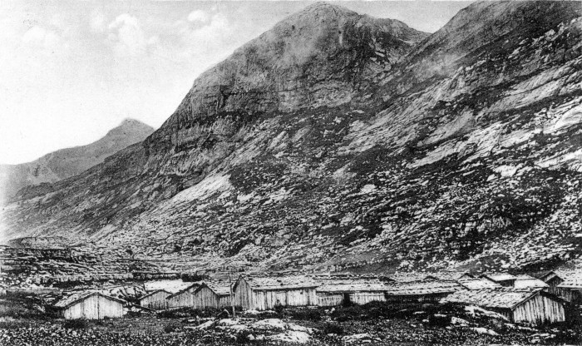 | Chalets de Sales (51-004) | Chalets de Sales
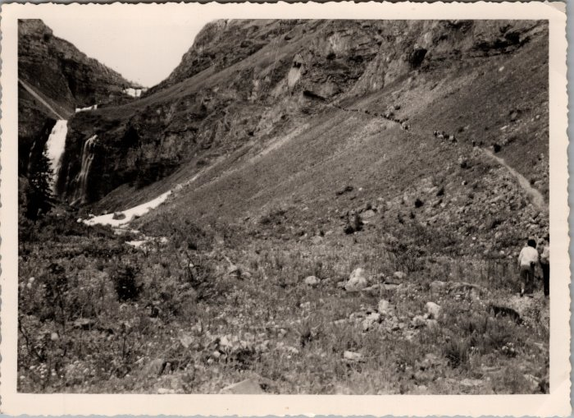 | Démontagnage de Sales vers les Fonts -1962 (22-019) | Démontagnage de Sales vers les Fonts le 21 juillet 1962
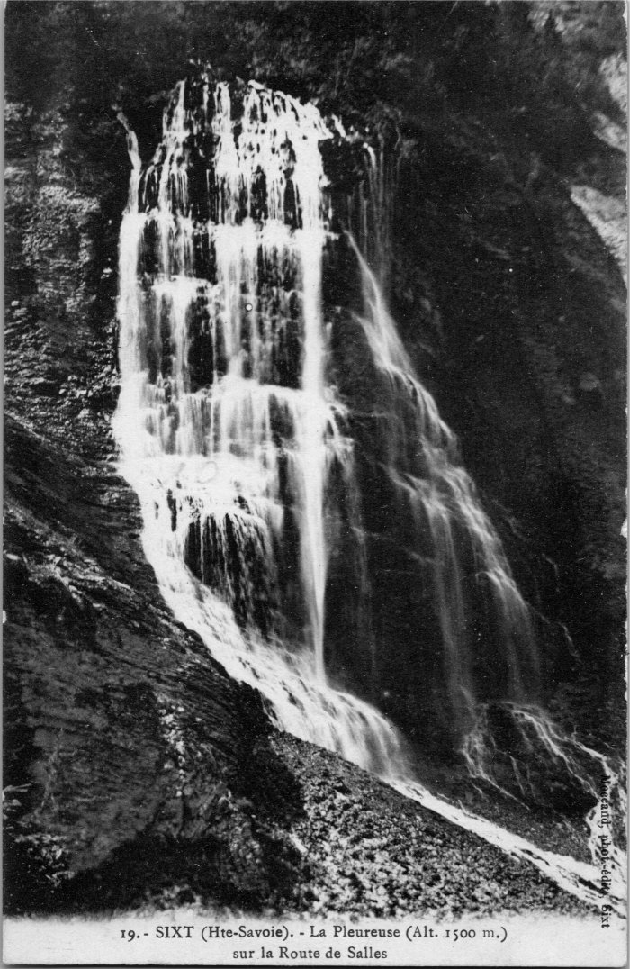
 | La Pleureuse sur la route de Sales (2-4135) | La Pleureuse sur la route de Sales
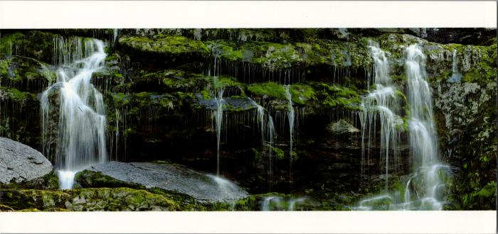 | Les cascades de Sales (2-2536) | Les cascades de Sales
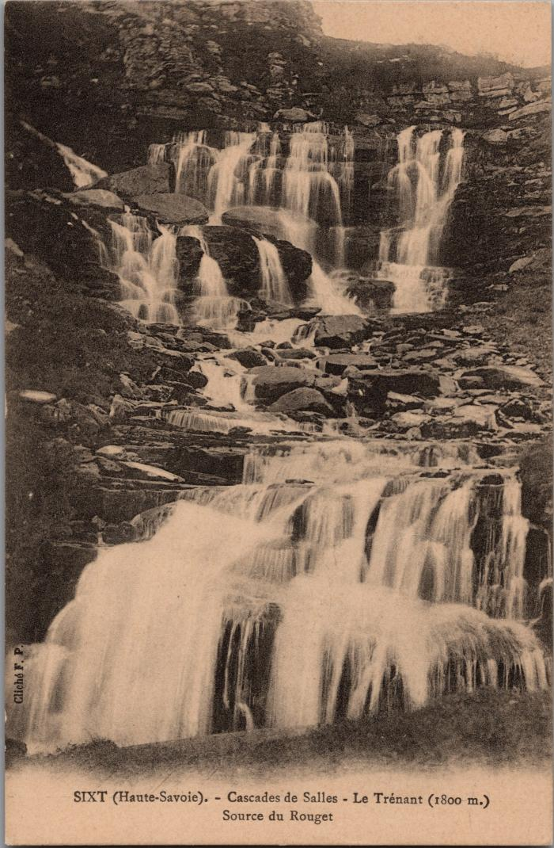
 | Les cascades de Sales (2-3044) | Les cascades de Sales, le Trénant, source du Rouget
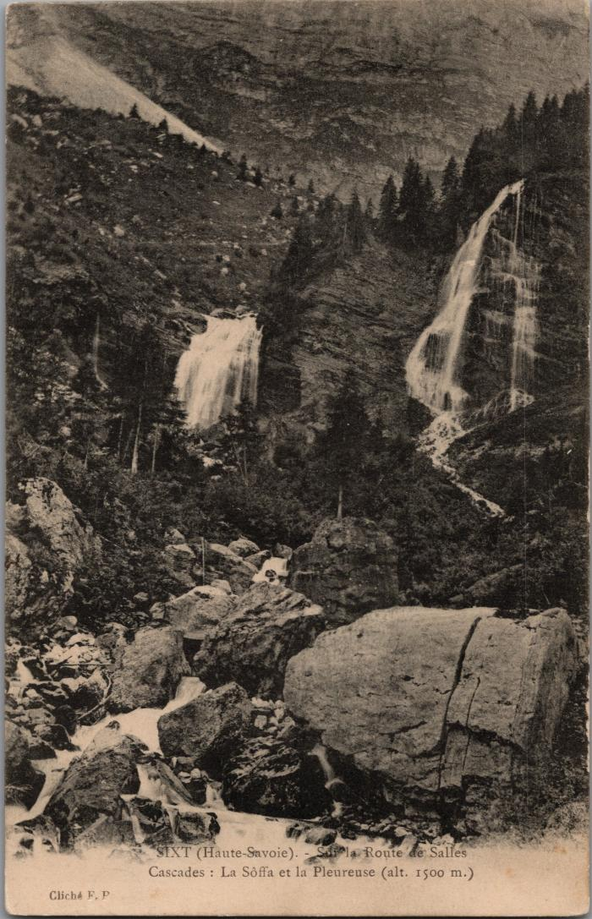
 | Les cascades sur la route de Sales (2-3036) | Les cascades sur la route de Sales La Soffà et la Pleureuse
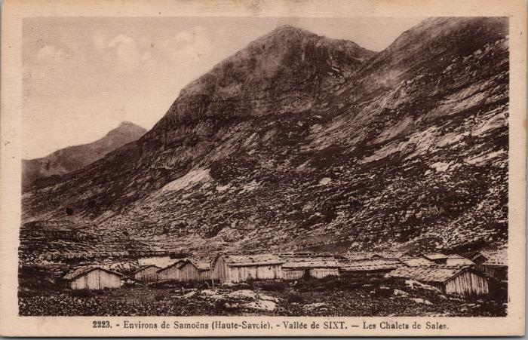 | Les chalets de Sales (2-2902) | Les chalets de Sales
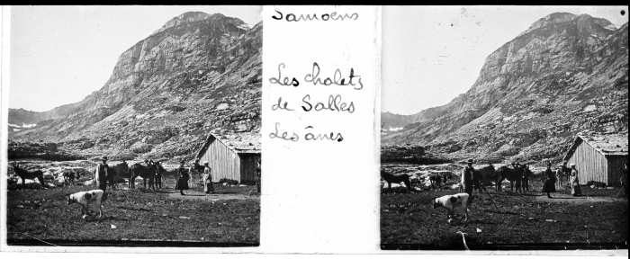 | Les chalets de Sales avec les ânes (51-051) | Les chalets de Sales avec les ânes
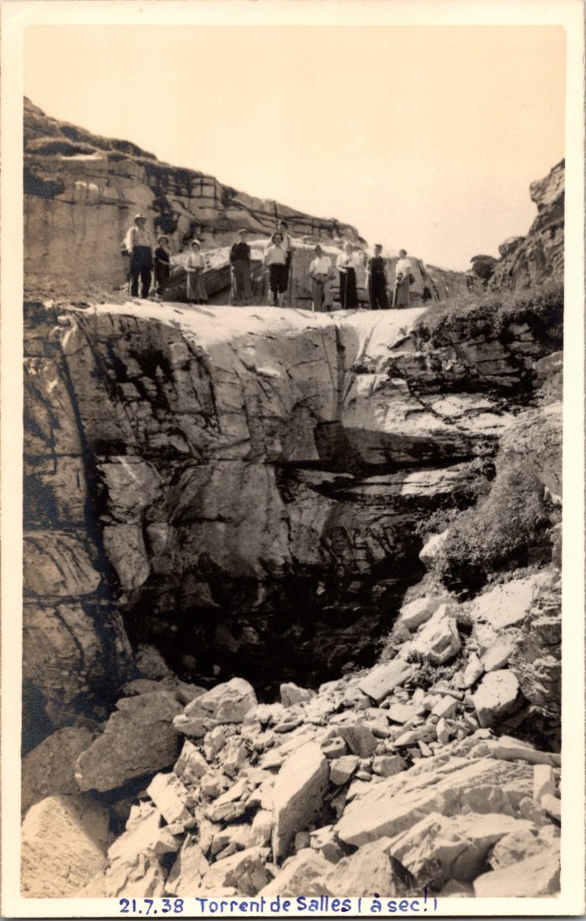
 | Photo au torrent de Sales (à sec!) - 1938 (2-1636) | Photo au torrent de Sales (à sec!) le 21 juillet 1938
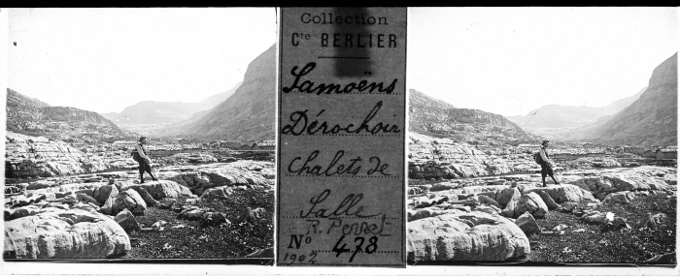 | Photo aux chalets de Sales - 1902 (51-018) | Photo aux chalets de Sales - 1902
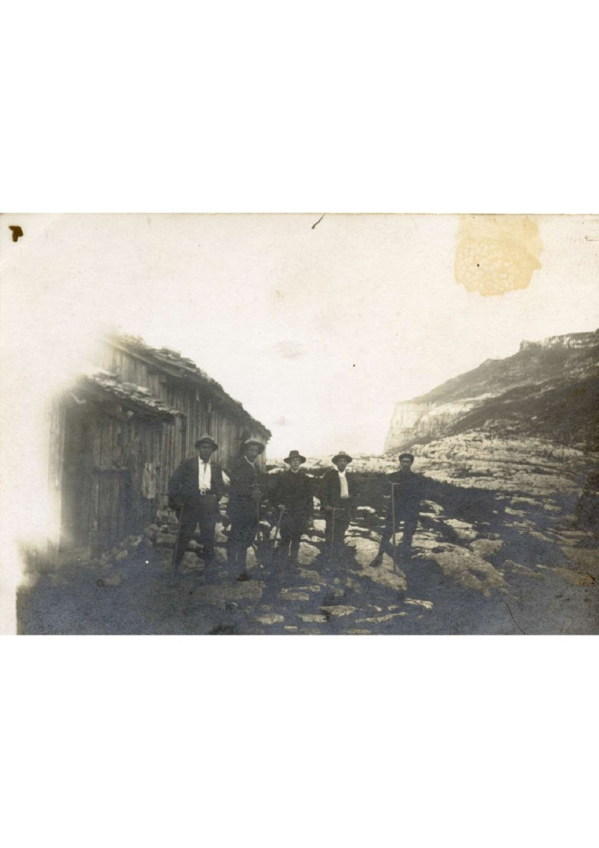
 | Photo aux chalets de Sales le 20 août 1922 (3-053) | Photo aux chalets de Sales le 20 août 1922
 | Photo dans le pas de Sales (51-047) | Photo dans le pas de Sales
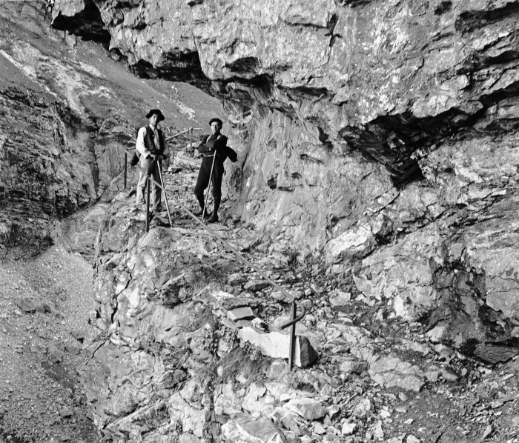 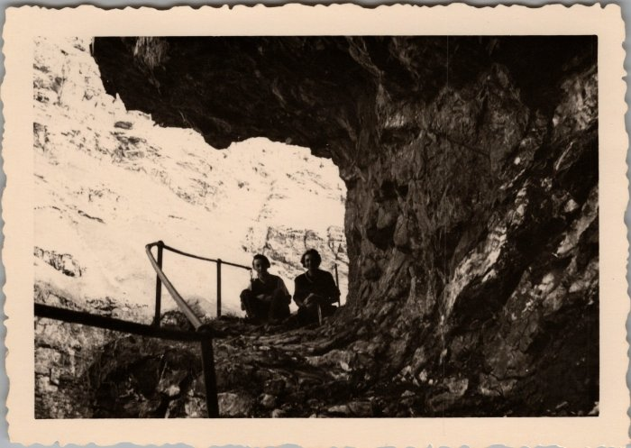 | Photo de deux personnes dans le Pas de Sales (22-018) | Photo de deux personnes dans le Pas de Sales en juin 1951
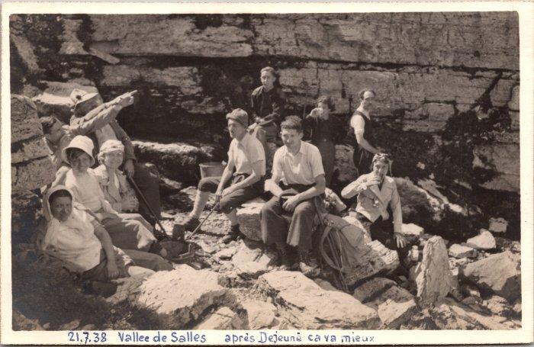 | Photo de groupe dans la vallée de Sales - 1938 (2-1654) | Photo de groupe dans la vallée de Sales "Après déjeuné ça va mieux" le 7 juillet 1938
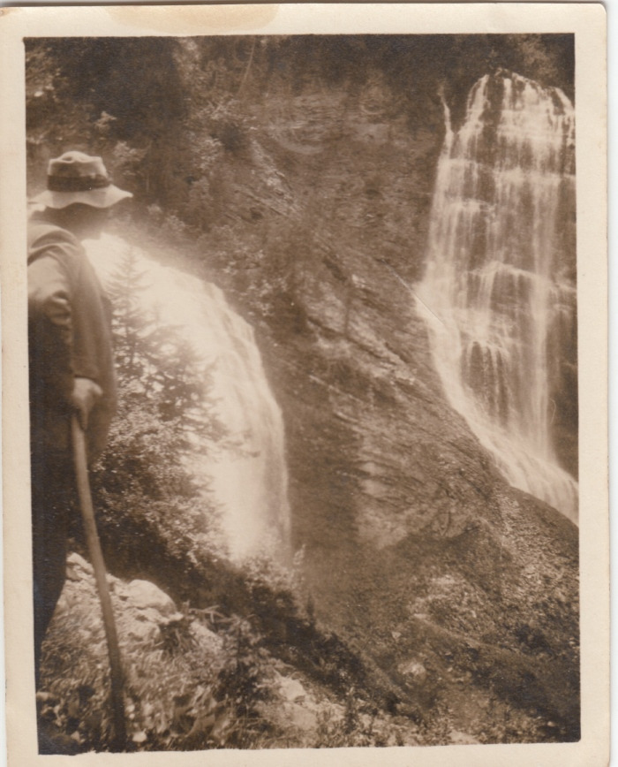
 | Photo de la cascade La Pleureuse par Joseph Riondel, guide (3-068) | Photo de la cascade La Pleureuse par Joseph Riondel, guide
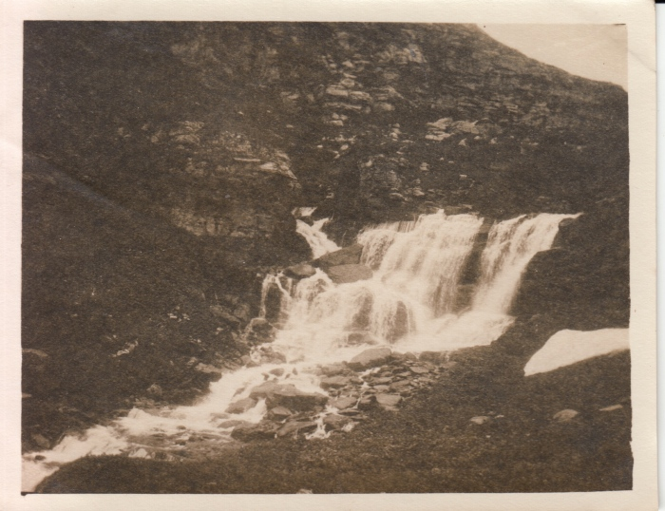 | Photo de la première cascade de Sales en 1922 par Joseph Riondel, guide (3-069) | Photo de la première cascade de Sales en 1922 par Joseph Riondel, guide
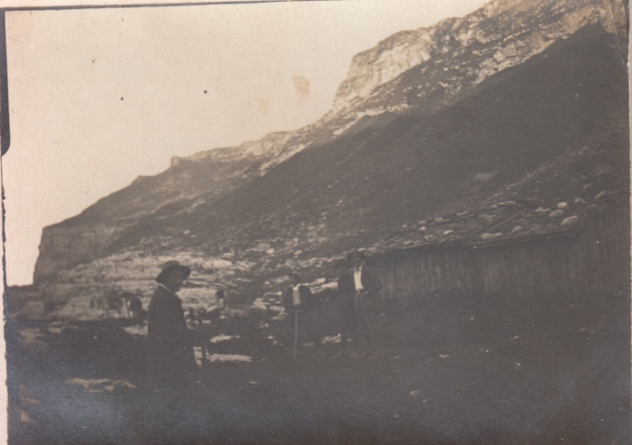 | Photo des chalets et de la pointe de Sales par Joseph Riondel, guide (3-072) | Photo des chalets et de la pointe de Sales par Joseph Riondel, guide
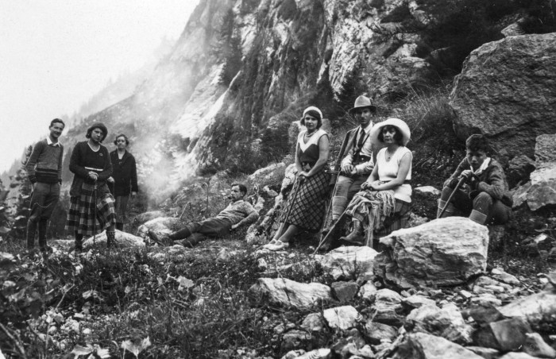 | Photo en montant Sales vers la Pleureuse (51-049) | Photo en montant Sales vers la Pleureuse
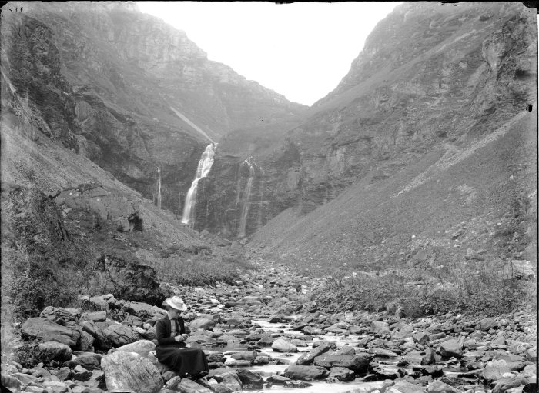 | Photo lors d'une randonnée à Sales (51-052) | Photo lors d'une randonnée à Sales
 | Photos de la construction du refuge de Sales en 1984 (30-005) | Photos de la construction du refuge de Sales en 1984
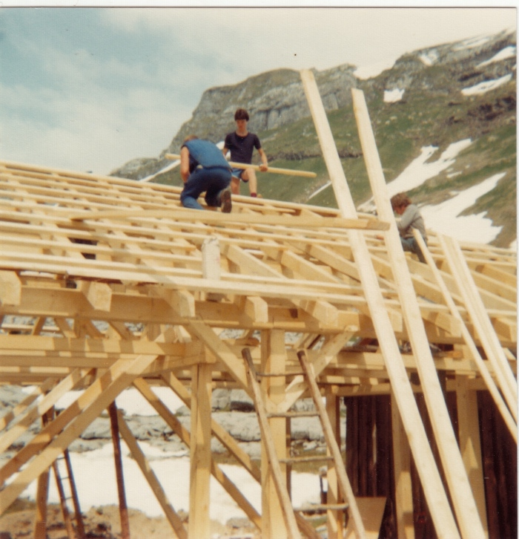 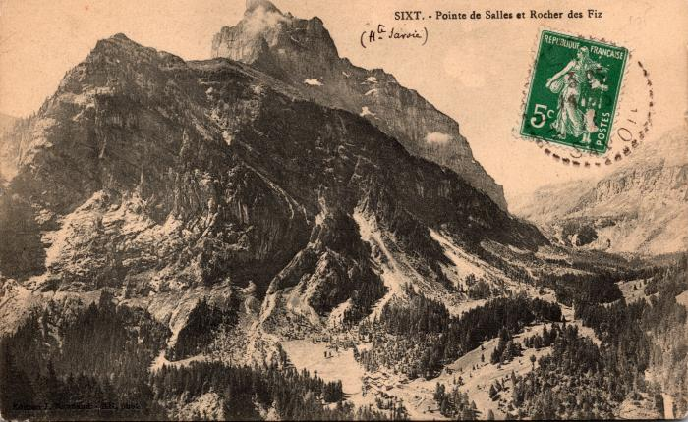 | Pointe de Sales et Rocher des Fiz (2-539) | Pointe de Sales et Rocher des Fiz
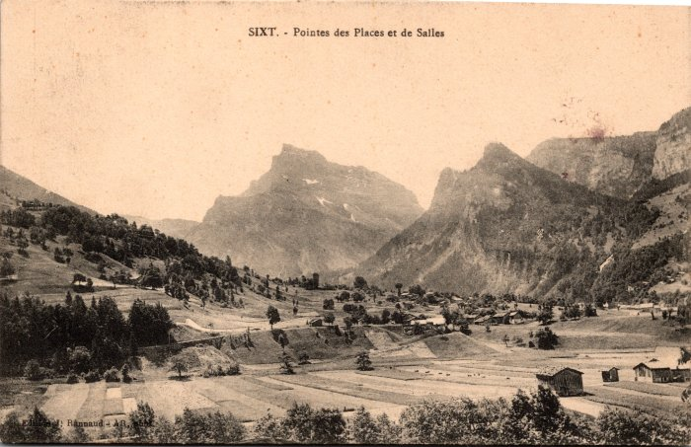 | Pointes des Places et de Sales (2-559) | Pointes des Places et de Sales
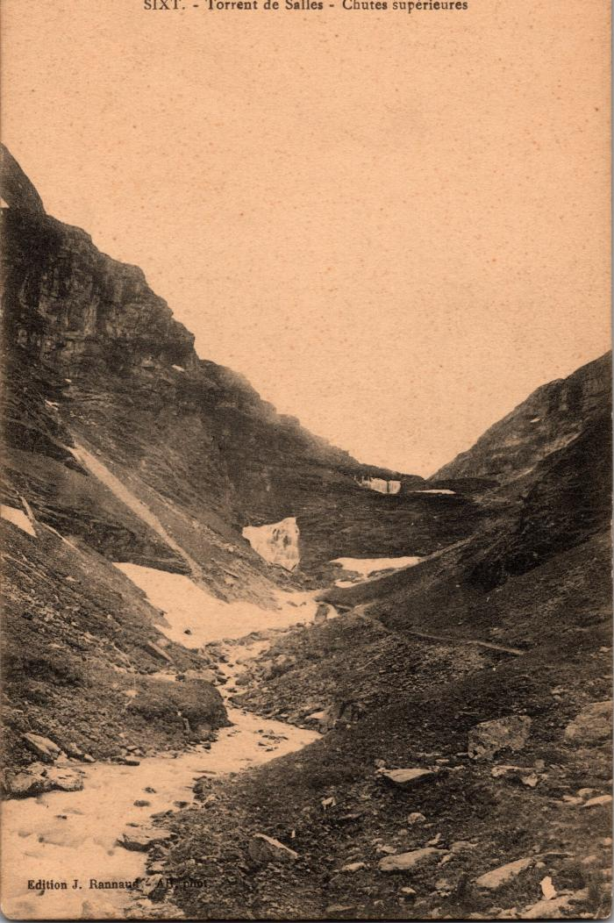
 | Torrent de Sales - Chutes supérieures (2-357) | Torrent de Sales - Chutes supérieures
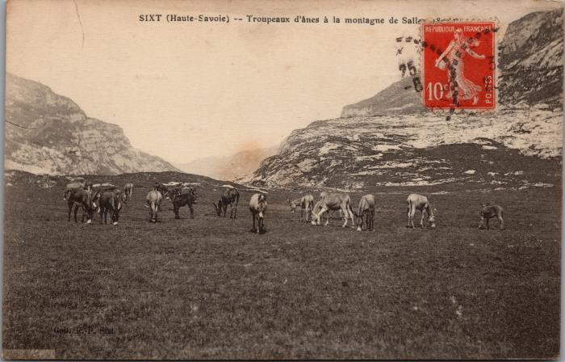 | Troupeaux d'ânes à Sales (2-3126) | Troupeaux d'ânes à Sales

